상품제안서
[밸류엠] 매직 2포트 PD 25W 초고속 분리형 충전기(케이블 미포함) | 상품코드: F01195

 |  |  |  |  |  |  | 02-412-0044 | www.easy1.co.kr
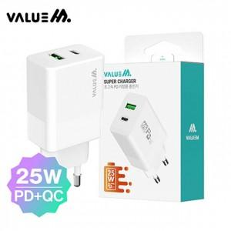

【상세/제작정보】

【인쇄/포장옵션】 | 실크, 풀칼라 / 포장지포장

【공급단가】 | 수량 | 200~ | 500~ | 1,000~ | 3,000~ | 5,000~
*VAT별도 | 단가 | 7,000원 | 6,750원 | 6,500원 | 6,250원 | 6,000원

【상품 URL】 | https://dev.easy1.co.kr:443/src/goods_detail.php?gdno=1195

